锂电池选型
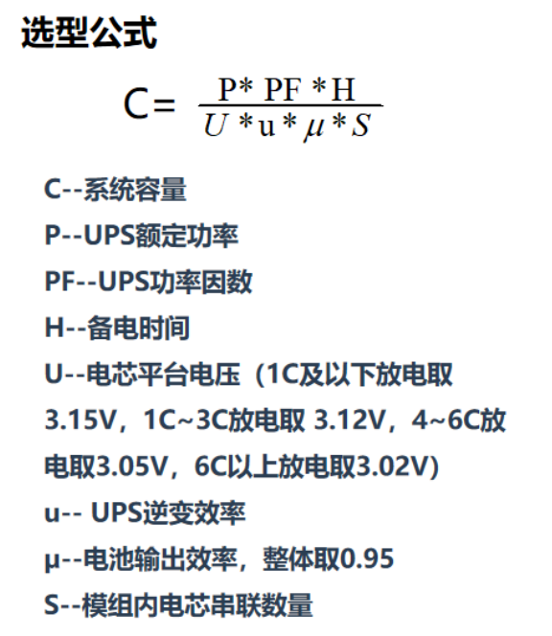
负载功率（kW） | UPS功率（kVA） | 3.2V模组内电芯串联数量 | 电池组数量 | 功率因数cosφ（0.8~1） | 逆变器效率μ（0.9~1） | 电池输出效率 | 放电时间(h) | 电芯放电倍率 | 电芯平台电压(V) | 计算电池容量(Ah) | 标称电压
500 | 600 | 160.00 | 2.00 | 0.80 | 0.95 | 0.95 | 0.25 | 4.00 | 3.05 | 142 | 512.00

